66
2.2.2 Bevölkerung am Ort der Hauptwohnung nach Stadtteilen und Familienstand 2020 |  |  |  |  |  |  |  | zurück

Stadt Stadtbezirk (StB)/Ortschaft (OS) Stadtteil | Bevölkerung
 | ins- gesamt | darunter unter 18 Jahre | davon 18 Jahre und älter und
 |  |  | ledig 1) | verheiratet oder eingetra- gene Lebenspartnerschaft |  | ver- witwet 2) | ge- schieden 3)

 |  |  |  | ins- gesamt | darunter ein- getragene LP

Dresden insgesamt | 561,942 | 95,380 | 191,224 | 199,305 | 556 | 33,749 | 42,284
StB Altstadt | 60,794 | 7,625 | 24,606 | 18,427 | 85 | 5,379 | 4,757
01 Innere Altstadt | 1,936 | 133 | 913 | 602 | 5 | 177 | 111
02 Pirnaische Vorstadt | 5,787 | 572 | 2,642 | 1,519 | 6 | 538 | 516
03 Seevorstadt-Ost | 8,236 | 815 | 3,870 | 2,280 | 10 | 680 | 591
04 Wilsdruffer Vorstadt/Seevorstadt-West | 9,796 | 1,075 | 3,823 | 3,073 | 9 | 947 | 878
05 Friedrichstadt | 9,887 | 1,498 | 5,399 | 1,963 | 8 | 436 | 591
06 Johannstadt-Nord | 12,696 | 2,280 | 4,311 | 4,147 | 17 | 1,056 | 902
07 Johannstadt-Süd | 12,456 | 1,252 | 3,648 | 4,843 | 30 | 1,545 | 1,168
StB Neustadt | 51,156 | 9,682 | 24,960 | 12,096 | 85 | 1,436 | 2,982
11 Äußere Neustadt (Antonstadt) | 18,098 | 3,304 | 10,272 | 3,301 | 32 | 267 | 954
12 Radeberger Vorstadt | 9,023 | 2,033 | 3,097 | 2,905 | . | 312 | 676
13 Innere Neustadt | 7,761 | 1,265 | 3,382 | 2,206 | 26 | 365 | 543
14 Leipziger Vorstadt | 13,005 | 2,427 | 6,966 | 2,732 | 16 | 279 | 601
15 Albertstadt | 3,269 | 653 | 1,243 | 952 | . | 213 | 208
StB Pieschen | 53,831 | 9,966 | 20,346 | 16,771 | 50 | 2,546 | 4,202
21 Pieschen-Süd | 12,086 | 2,473 | 5,733 | 2,813 | 15 | 300 | 767
22 Mickten | 13,389 | 2,340 | 4,891 | 4,409 | 18 | 643 | 1,106
23 Kaditz | 5,518 | 971 | 1,812 | 1,910 | . | 322 | 503
24 Trachau | 10,122 | 1,938 | 2,767 | 3,989 | . | 584 | 844
25 Pieschen-Nord/Trachenberge | 12,716 | 2,244 | 5,143 | 3,650 | 11 | 697 | 982
StB Klotzsche/nördliche Ortschaften | 31,359 | 5,916 | 6,605 | 14,550 | 18 | 2,154 | 2,134
31 Klotzsche* | 14,729 | 2,642 | 3,577 | 6,177 | 14 | 1,140 | 1,193
32 Hellerau/Wilschdorf | 6,335 | 1,199 | 1,280 | 3,096 | . | 368 | 392
35 Weixdorf | 5,947 | 1,170 | 991 | 3,107 | . | 363 | 316
36 Langebrück/Schönborn | 4,348 | 905 | 757 | 2,170 | . | 283 | 233
StB Loschwitz/OS Schönfeld-Weißig | 33,742 | 6,427 | 7,127 | 15,547 | 34 | 2,147 | 2,494
41 Loschwitz/Wachwitz | 5,774 | 1,062 | 1,256 | 2,671 | 8 | 325 | 460
42 Bühlau/Weißer Hirsch* | 11,530 | 2,343 | 2,411 | 5,113 | 10 | 808 | 855
43 Hosterwitz/Pillnitz | 3,392 | 578 | 710 | 1,583 | 8 | 261 | 260
45 Weißig | 5,618 | 925 | 1,383 | 2,396 | . | 387 | 527
46 Gönnsdorf/Pappritz | 4,009 | 795 | 707 | 2,087 | . | 191 | 229
47 Schönfeld/Schullwitz | 3,419 | 724 | 660 | 1,697 | 4 | 175 | 163

Noch: 2.2.2 Bevölkerung am Ort der Hauptwohnung nach Stadtteilen und Familienstand 2020 |  |  |  |  |  |  |  | zurück

Stadt Stadtbezirk (StB)/Ortschaft (OS) Stadtteil | Bevölkerung
 | ins- gesamt | darunter unter 18 Jahre | davon 18 Jahre und älter und
 |  |  | ledig 1) | verheiratet oder eingetra- gene Lebenspartnerschaft |  | ver- witwet 2) | ge- schieden 3)

 |  |  |  | ins- gesamt | darunter ein- getragene LP

StB Blasewitz | 88,880 | 15,361 | 26,810 | 33,625 | 92 | 5,914 | 7,170
51 Blasewitz | 10,318 | 1,969 | 2,818 | 4,175 | 15 | 629 | 727
52 Striesen-Ost | 15,333 | 3,444 | 4,726 | 5,509 | 31 | 594 | 1,060
53 Striesen-Süd | 12,287 | 1,957 | 4,060 | 4,369 | 10 | 905 | 996
54 Striesen-West | 13,143 | 2,116 | 4,227 | 4,823 | 14 | 959 | 1,018
55 Tolkewitz/Seidnitz-Nord | 11,354 | 1,937 | 3,282 | 4,358 | 12 | 786 | 991
56 Seidnitz/Dobritz | 13,326 | 1,876 | 4,211 | 5,040 | 5 | 926 | 1,273
57 Gruna | 13,119 | 2,062 | 3,486 | 5,351 | 5 | 1,115 | 1,105
StB Leuben | 39,353 | 6,430 | 10,508 | 16,029 | 23 | 2,865 | 3,521
61 Leuben | 12,313 | 2,002 | 3,853 | 4,190 | . | 999 | 1,269
62 Laubegast | 12,300 | 1,935 | 3,114 | 5,320 | 9 | 812 | 1,119
63 Kleinzschachwitz | 8,487 | 1,486 | 1,720 | 4,102 | 7 | 571 | 608
64 Großzschachwitz | 6,253 | 1,007 | 1,821 | 2,417 | . | 483 | 525
StB Prohlis | 57,891 | 9,725 | 17,155 | 22,448 | 56 | 3,726 | 4,837
71 Prohlis-Nord | 6,099 | 970 | 1,895 | 2,148 | 6 | 441 | 645
72 Prohlis-Süd | 8,459 | 1,363 | 2,693 | 2,624 | 5 | 785 | 994
73 Niedersedlitz | 6,025 | 1,076 | 1,442 | 2,806 | . | 319 | 382
74 Lockwitz | 7,142 | 1,465 | 1,405 | 3,534 | 6 | 325 | 413
75 Leubnitz-Neuostra | 13,864 | 2,089 | 3,670 | 6,105 | 26 | 913 | 1,087
76 Strehlen | 10,876 | 1,837 | 4,391 | 3,320 | 9 | 530 | 798
77 Reick | 5,426 | 925 | 1,659 | 1,911 | . | 413 | 518
StB Plauen | 57,543 | 9,026 | 22,090 | 19,753 | 37 | 3,168 | 3,506
81 Südvorstadt-West | 14,229 | 2,412 | 6,394 | 3,983 | 9 | 749 | 691
82 Südvorstadt-Ost | 8,807 | 1,112 | 5,242 | 1,836 | . | 261 | 356
83 Räcknitz/Zschertnitz | 9,560 | 1,256 | 3,075 | 3,756 | 10 | 726 | 747
84 Kleinpestitz/Mockritz | 7,557 | 1,050 | 1,789 | 3,600 | 11 | 507 | 611
85 Coschütz/Gittersee | 5,643 | 946 | 1,623 | 2,371 | - | 328 | 375
86 Plauen | 11,747 | 2,250 | 3,967 | 4,207 | . | 597 | 726
StB Cotta/westliche Ortschaften | 87,393 | 15,222 | 31,017 | 30,059 | 76 | 4,414 | 6,681
90 Cossebaude/Mobschatz/Oberwartha | 7,879 | 1,504 | 1,778 | 3,546 | . | 485 | 566
91 Cotta | 11,269 | 1,964 | 4,294 | 3,530 | 16 | 482 | 999
92 Löbtau-Nord | 9,474 | 1,468 | 4,906 | 2,322 | 6 | 314 | 464
93 Löbtau-Süd | 11,731 | 1,978 | 5,737 | 2,949 | 14 | 410 | 657
94 Naußlitz | 9,654 | 1,695 | 2,739 | 4,083 | 8 | 459 | 678
95 Gorbitz-Süd | 8,578 | 1,565 | 3,280 | 2,311 | . | 515 | 907
96 Gorbitz-Ost | 6,363 | 1,041 | 2,043 | 2,017 | 8 | 570 | 692
97 Gorbitz-Nord/Neu-Omsewitz | 6,658 | 1,150 | 2,516 | 2,004 | . | 328 | 660
98 Briesnitz | 11,383 | 2,062 | 2,945 | 4,919 | 13 | 642 | 815
99 Altfranken/Gompitz | 4,404 | 795 | 779 | 2,378 | - | 209 | 243

 |  |  |  |  |  |  |  | zurück
Anmerkungen: 1) einschließlich unbekannt
Anmerkungen: 2) einschließlich Lebenspartner verstorben (18)
Anmerkungen: 3) einschließlich Lebenspartnerschaft aufgehoben (145)
Quellen: Melderegister der LH Dresden
...
Bevölkerungsentwicklung nach Familienstand in %
 | 1992 | 1994 | 1996 | 1998 | 2000 | 2001 | 2002 | 2003 | 2004
unter 18 Jahre | 21.120750517 | 19.73544715 | 17.956509728 | 16.533028899 | 15.592463216 | 15.117324035 | 14.722010967 | 14.333836488 | 14.068371407
ledig und über 18 Jahre | 16.292349477 | 18.226357129 | 20.645381954 | 22.625970944 | 24.592780777 | 25.629016263 | 26.532779132 | 27.499670263 | 28.276849861
verheiratet | 47.885744661 | 47.380922536 | 46.424922495 | 45.530409867 | 44.835820896 | 44.242695926 | 43.736477647 | 43.162714355 | 42.662908273
geschieden | 6.936219341 | 7.0126051402 | 7.3395863206 | 7.6592124997 | 7.6489890971 | 7.7592240564 | 7.8175264443 | 7.9153695256 | 8.0033808892
verwitwet | 7.7649360034 | 7.6446680448 | 7.6335995019 | 7.6513777897 | 7.3299460146 | 7.2515282679 | 7.1912058094 | 7.0884093683 | 6.9884895711

97
...
2011 | 75,488 | 74,964 | 39,706 | 18,637 | . | 16,621
2014 | 84,518 | 83,736 | 44,352 | 21,648 | 19,512 | 17,736
2015 | 87,712 | 86,204 | 45,736 | 22,667 | 20,437 | 17,801
2016 | 90,491 | 89,176 | 46,991 | 24,153 | 21,706 | 18,032
2017 | 92,815 | 91,523 | 48,561 | 24,233 | 20,185 | 18,729
2018 | 94,336 | 93,146 | 49,678 | 25,503 | 22,808 | 17,965
2019 | 95,593 | 94,378 | 50,674 | 25,386 | 22,781 | 18,318
2020 | 96,272 | 95,152 | 51,231 | 25,516 | 22,862 | 18,405

Kinder in verschiedenen Haushaltstypen
 | 1 | 1 | 1
Anmerkung: 1) unter 18-Jährige am Ort der Haupt- oder Nebenwohnung
Quellen: Melderegister der LH Dresden
Quellen: Kommunale Statistikstelle

Impressum
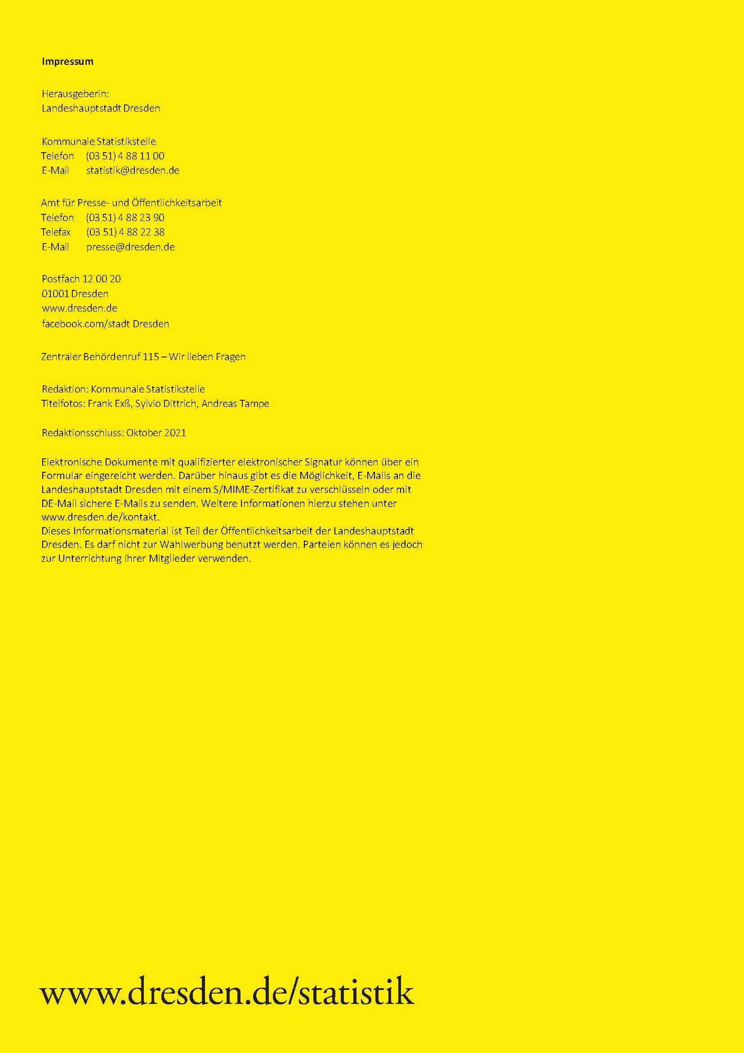
zurück

